圖表題附圖
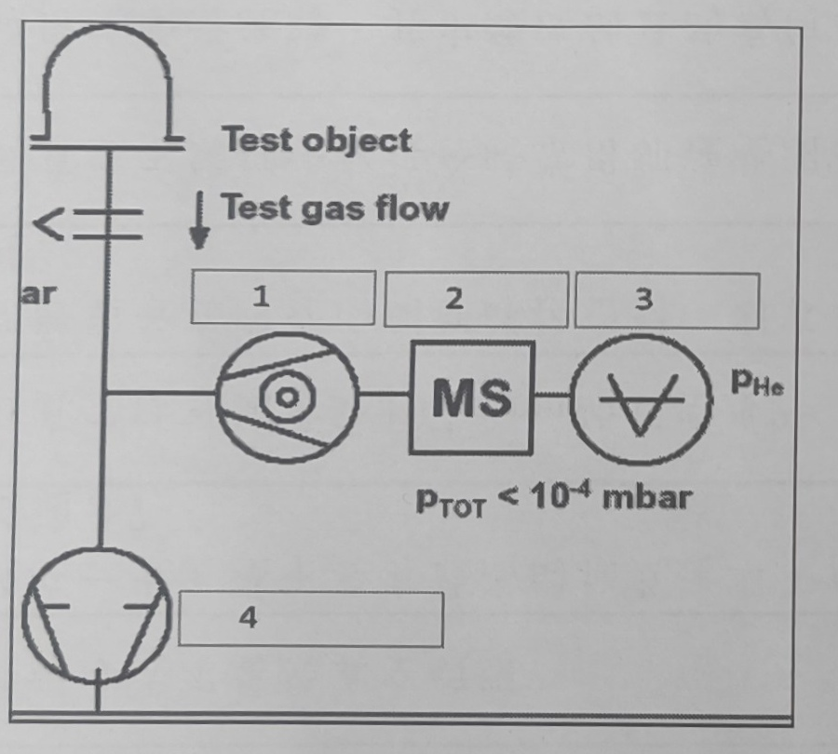
第187題｜真空幫浦抽氣速率曲線
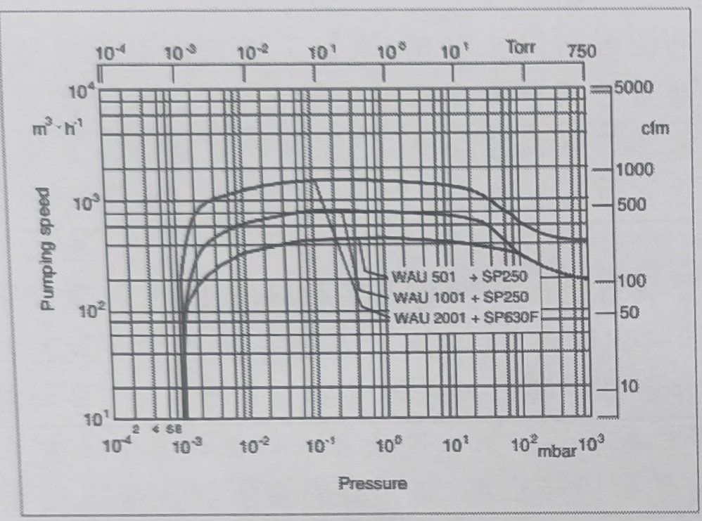

第188題｜真空幫浦抽氣速率曲線
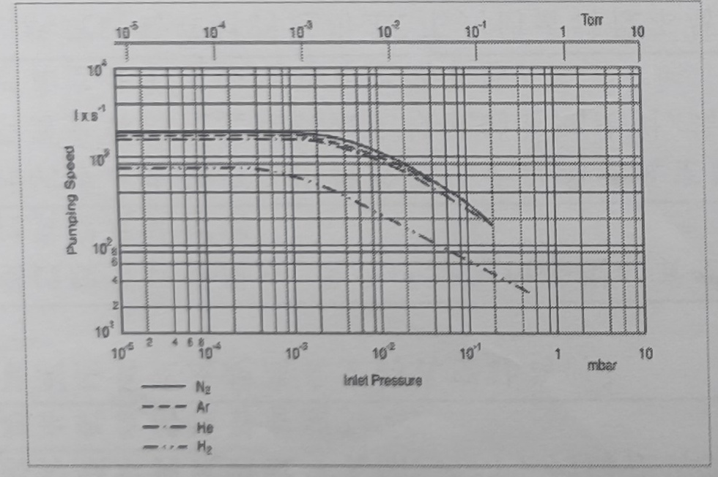

第201題｜銲接方式選項示意圖（由左至右為 A、B、C、D）

第204題｜真空系統氣壓與抽氣時間變化曲線
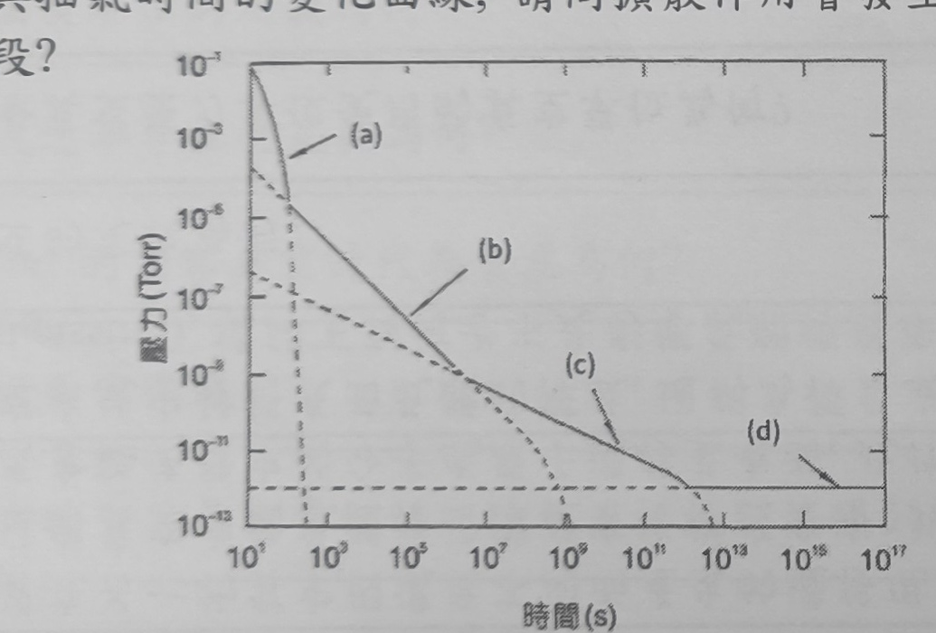

第270題｜閘閥符號選項（由左至右為 A、B、C、D）

第271題｜真空計圖示

第391題：真空幫浦組合示意圖

